４）複製して作成するマニュアル
■複製での申請方法
前月と同様の内容を概算計上で行う場合は、複製して作成

各案件の管理簿
【JTT】 "\\10.177.108.25\rsbn6$\TT\09.transport\JR東海\02既存案件\01_ハウジング\99_共通\100_引継\大島作業ファイル\GAIA移行関連\★【JTT】スミス作業一覧.xlsx - ショートカット.lnk"
【小田急】 "\\10.177.108.25\rsbn6$\TT\09.transport\JR東海\02既存案件\01_ハウジング\99_共通\100_引継\大島作業ファイル\GAIA移行関連\★【小田急】スミス作業一覧.xlsx"
【JTB】 "\\nttd-fs6\rsbn6$\TT\09.transport\JR東海\13_月次締め確認\JTB\【JTB】案件管理表.xlsx"
【JRC】 "\\nttd-fs6\rsbn6$\TT\09.transport\JR東海\13_月次締め確認\JRC駅ビル・デジマ\【JRC】概算計上一覧.xlsx"
上記の管理簿から前月の概算計上のチケットIDをコピーし、検索をする

GAIA画面のチケットID（申請ID）の検索欄に、申請対象案件のチケットIDをいれて検索する

複製をクリックし、変更をする箇所を入力する
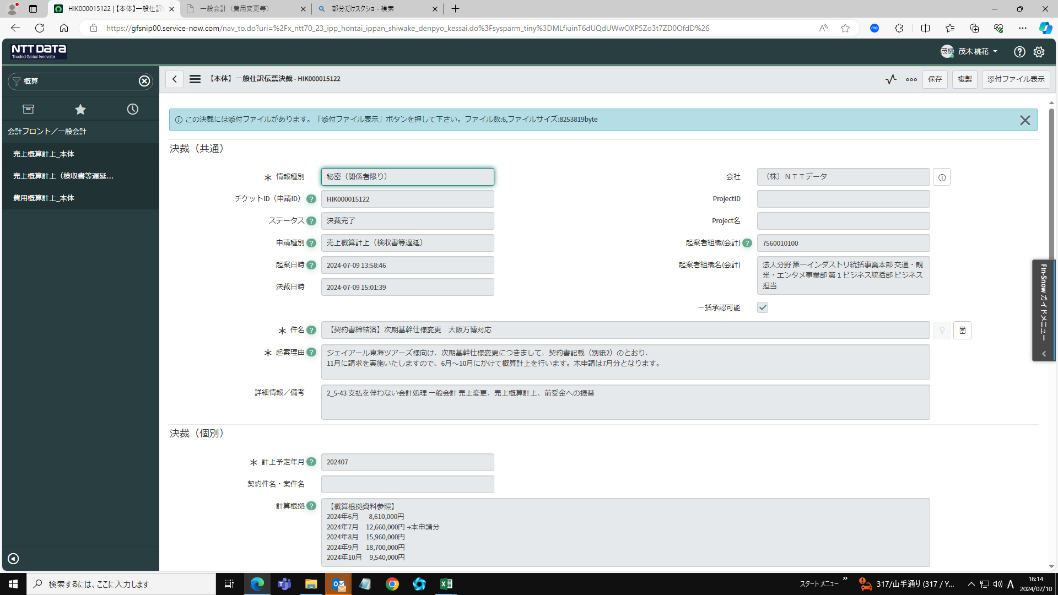

申請内容に従って項目内容を変更し、申請する

